No１－No4初期表示
No１基本給マスタ機能画面の初期表示

DBにEmployeeのデータ

No2基本給マスタ機能更新画面

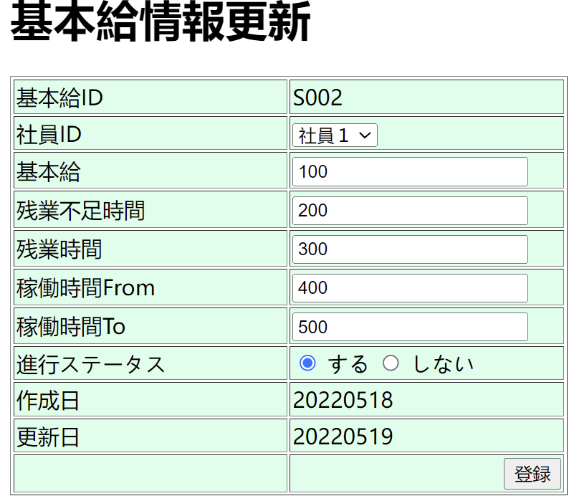

NO3基本給マスタ機能新規画面

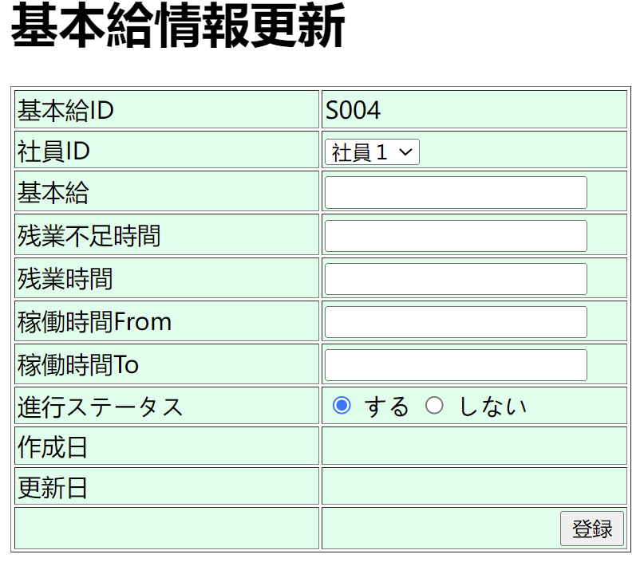

NO4検索

NO5
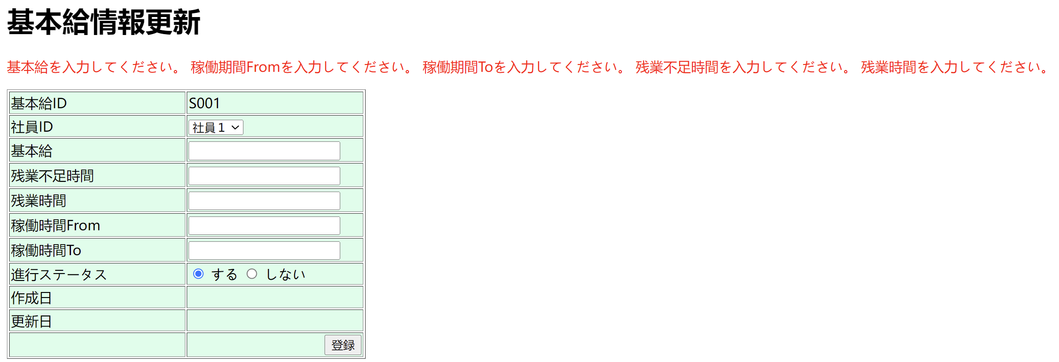
NO5全エラーメッセージ

NO6-NO9

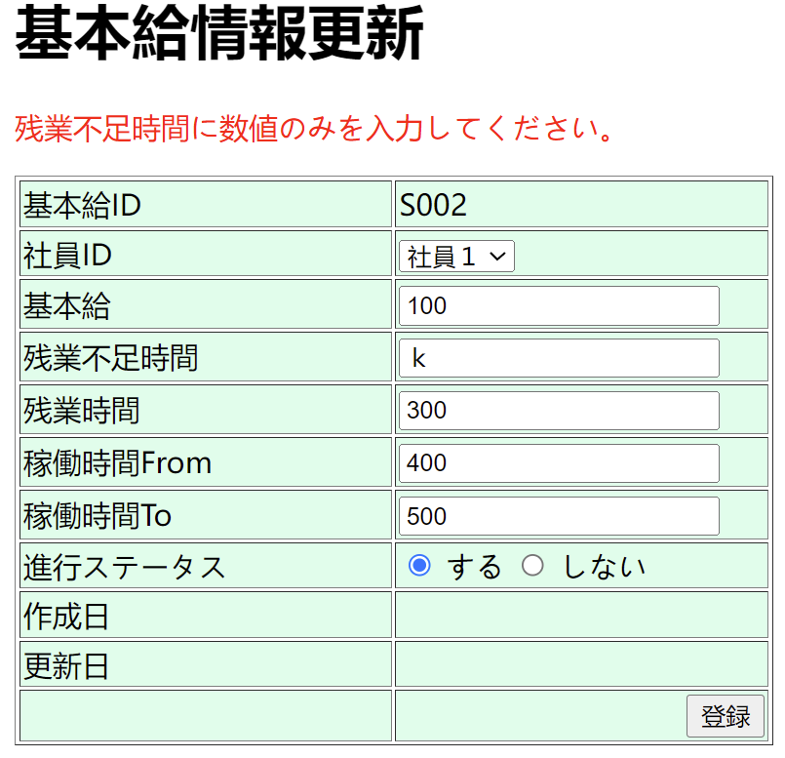
NO6:更新画面にて、基本給が空のままに、「登録」ボタンをクリック | 基本給を入力してください。”を表示します。
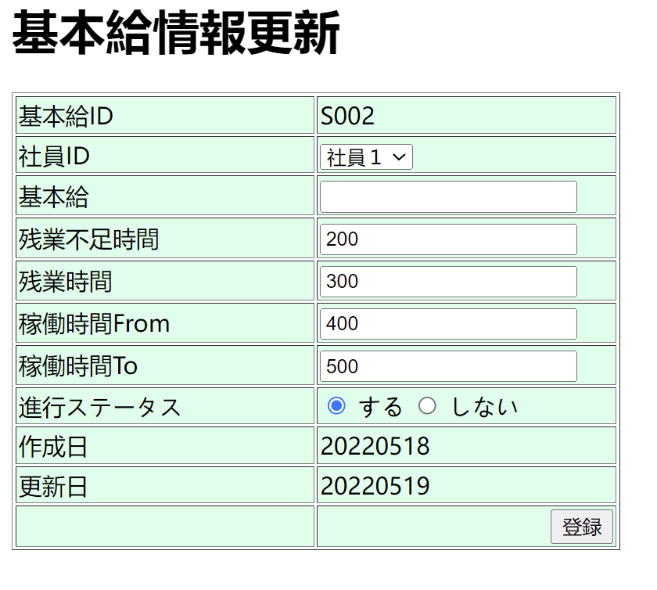
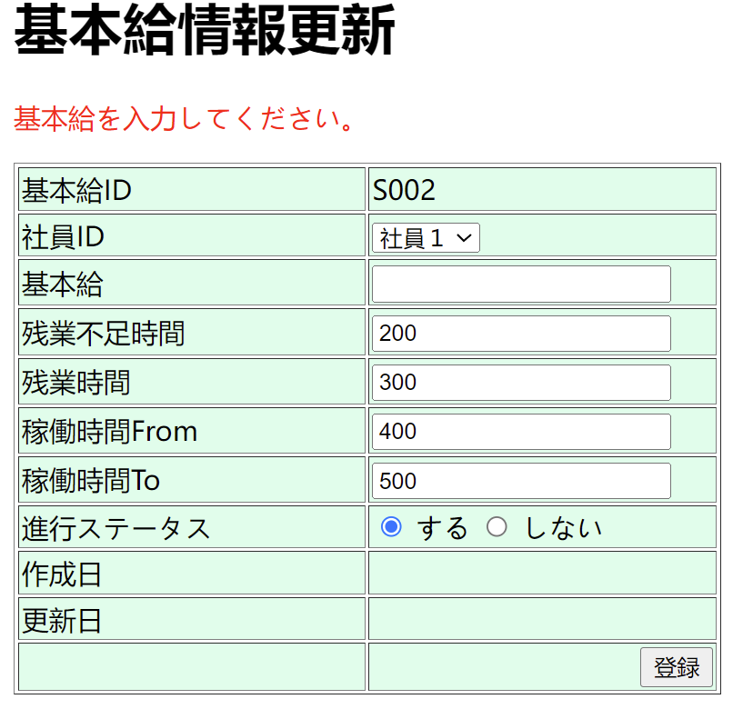

NO7：更新画面の基本給項目の入力値は数値ではない場合、「登録」ボタンをクリック |  | ”基本給に数値のみを入力してください。”を表示します。
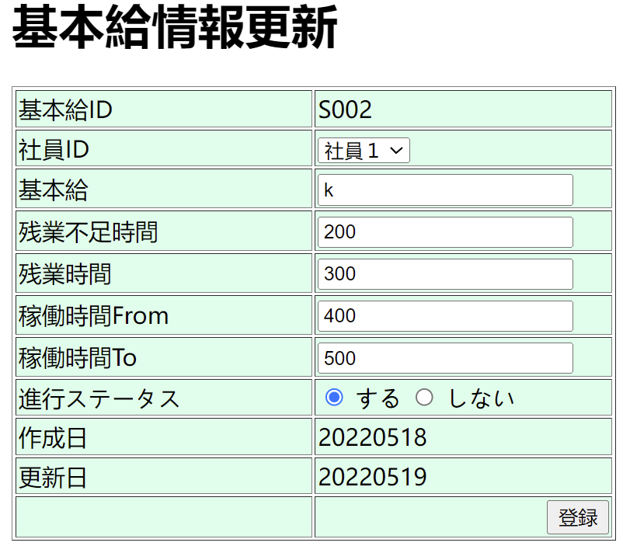
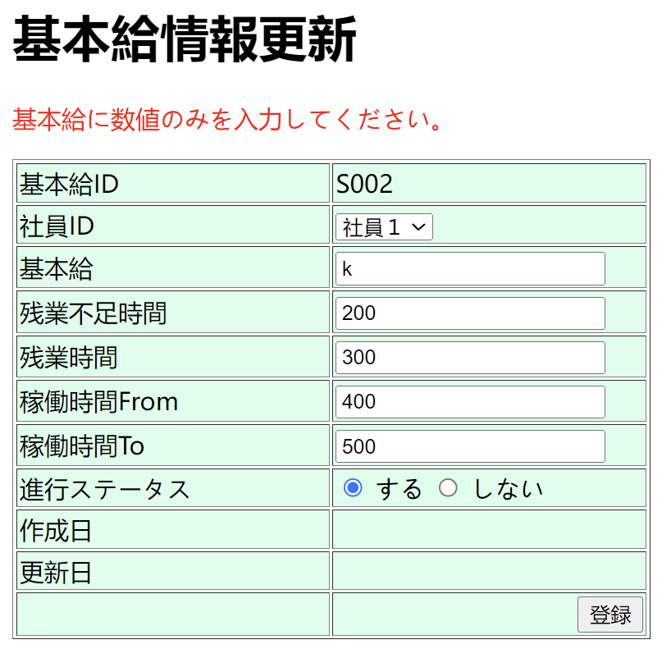

NO8：更新画面にて、残業不足時間が空のままに、「登録」ボタンをクリック |  | ”残業不足時間を入力してください。”を表示します。

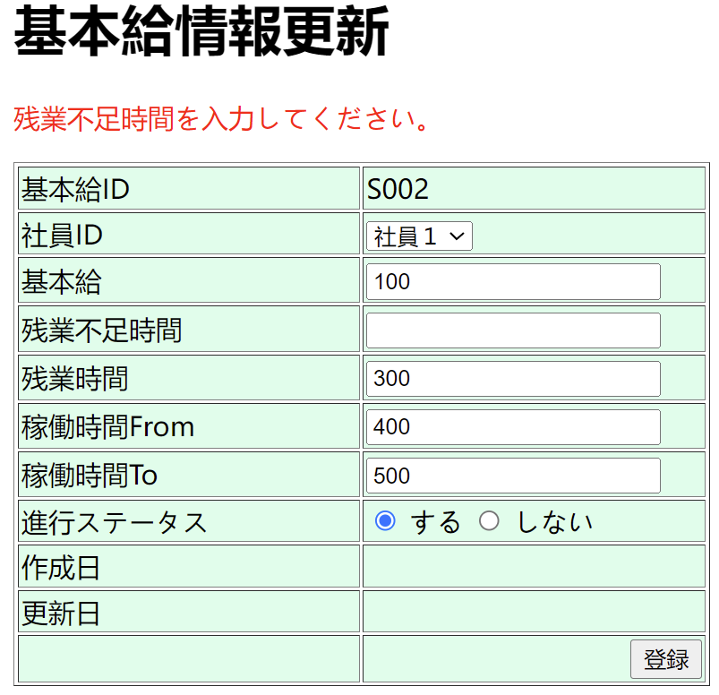

NO９：更新画面の残業不足時間の入力値は数値ではない場合、「登録」ボタンをクリック |  | ”残業不足時間に数値のみを入力してください。”を表示します

NO10-NO13
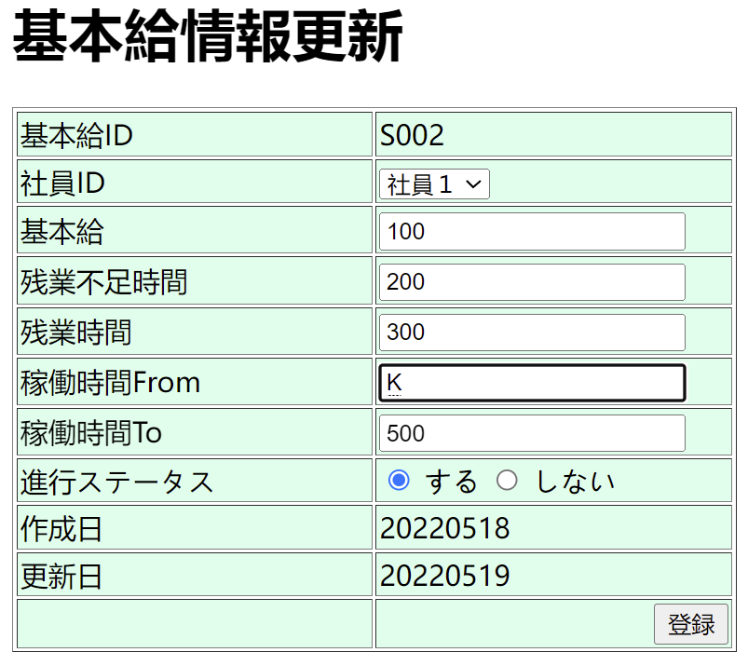
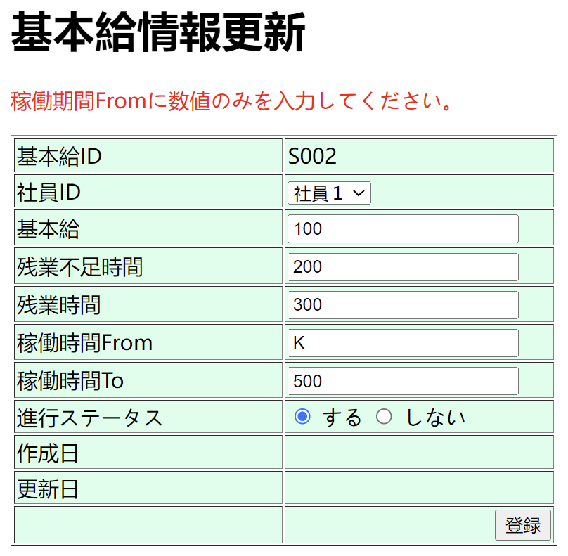
NO10:更新画面にて、残業時間が空のままに、「登録」ボタンをクリック | ”残業時間を入力してください。”を表示します。

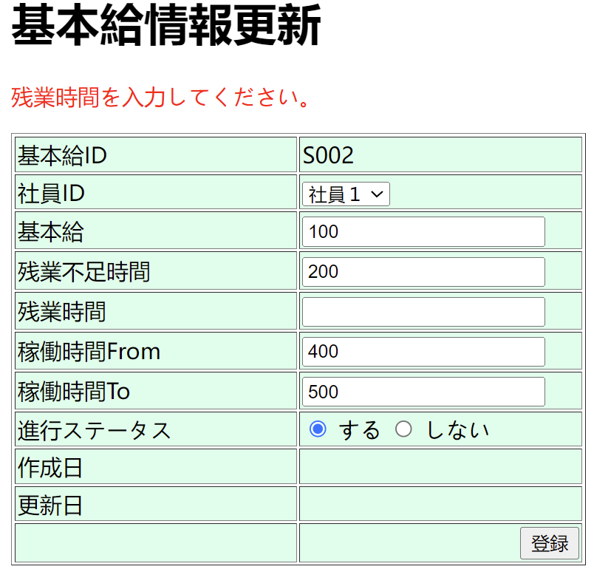

NO１１：更新画面の残業時間の入力値は数値ではない場合、「登録」ボタンをクリック |  | ”残業時間に数字のみを入力してください。”を表示します

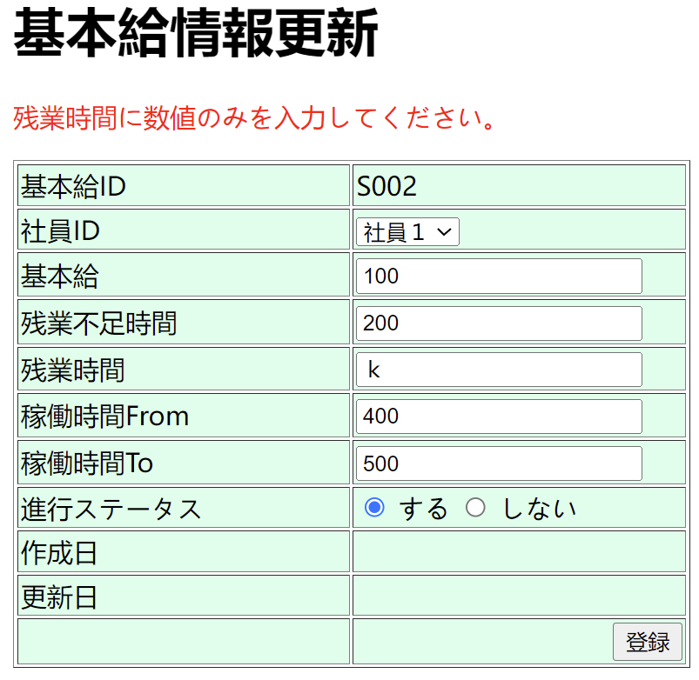

NO12:更新画面にて、稼働期間Fromが空のままに、「登録」ボタンをクリック |  | ”稼働期間Fromを入力してください。”を表示します。
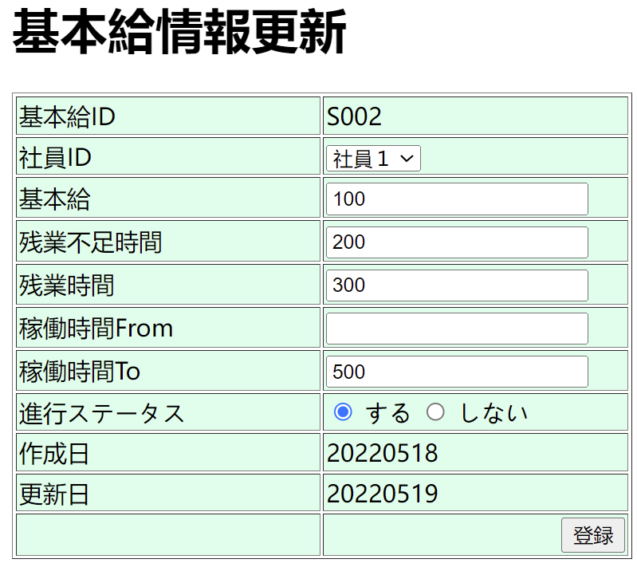
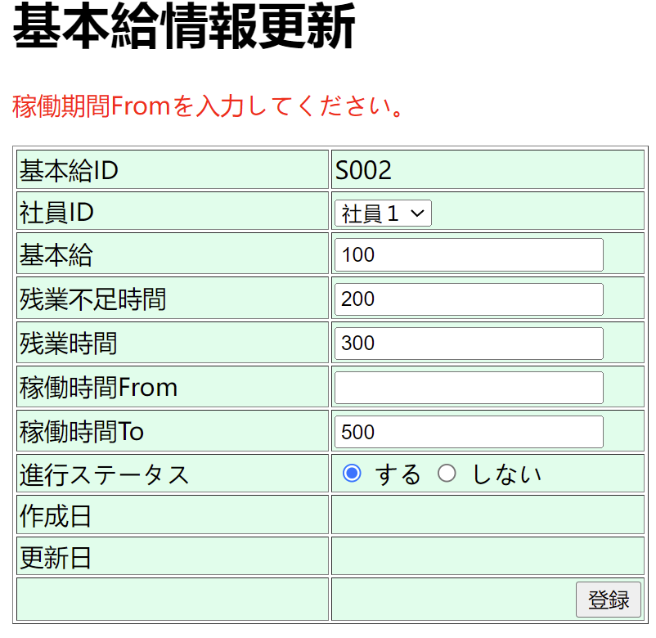

13:更新画面の稼働期間Fromの入力値は数値ではない場合、「登録」ボタンをクリック |  | ”稼働期間Fromに数値のみを入力してください。”を表示します

NO14-NO15
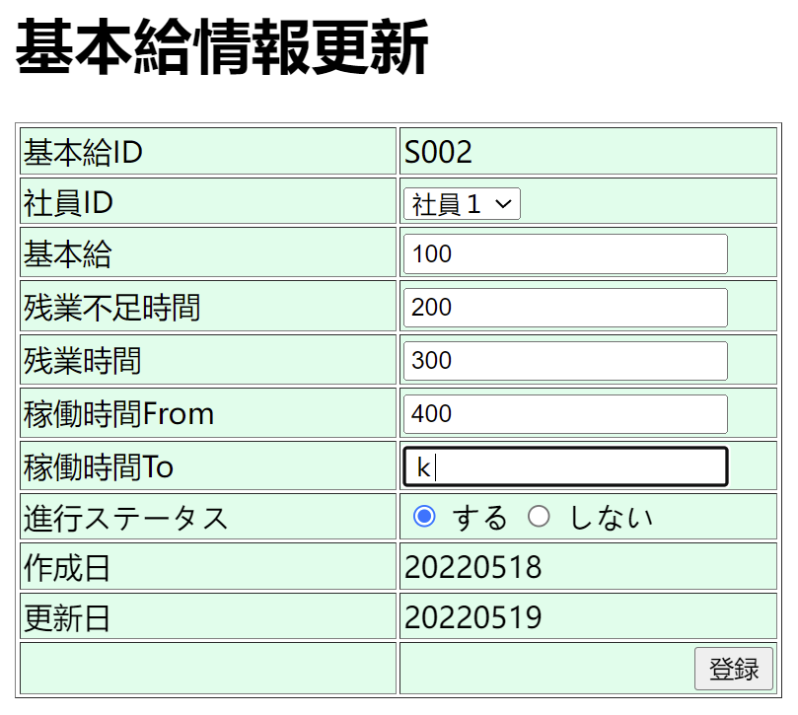
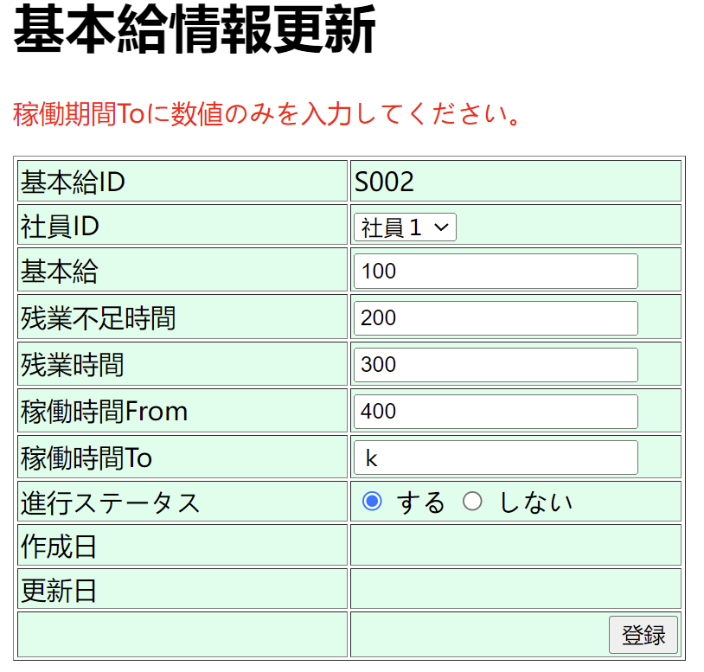
NO14:更新画面にて、稼働期間Toが空のままに、「登録」ボタンをクリック | ”稼働期間Toを入力してください。”を表示します。



NO15:更新画面の稼働期間Toの入力値は数値ではない場合、「登録」ボタンをクリック | ”稼働期間Toに数値のみを入力してください。”を表示します

NO16 更新

NO16：更新
①更新前のデータ
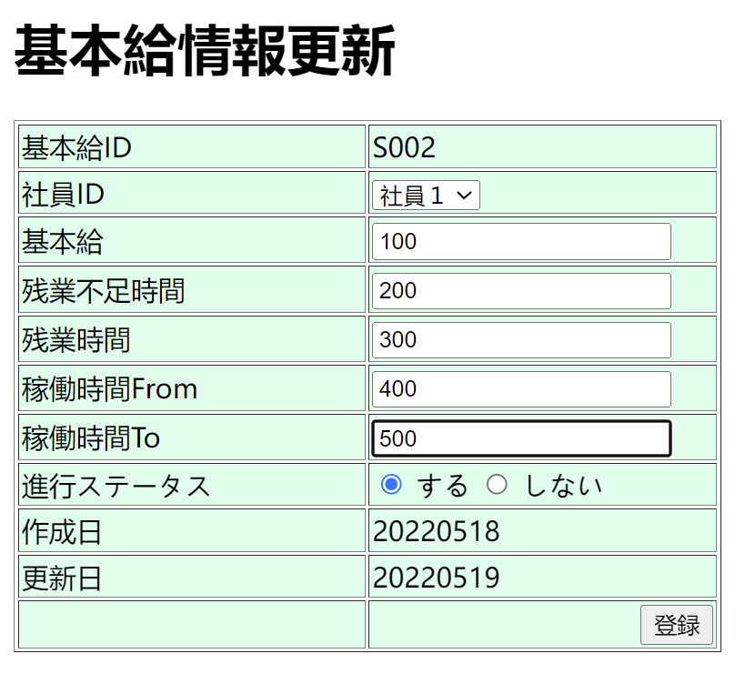

②更新

NO17新規追加
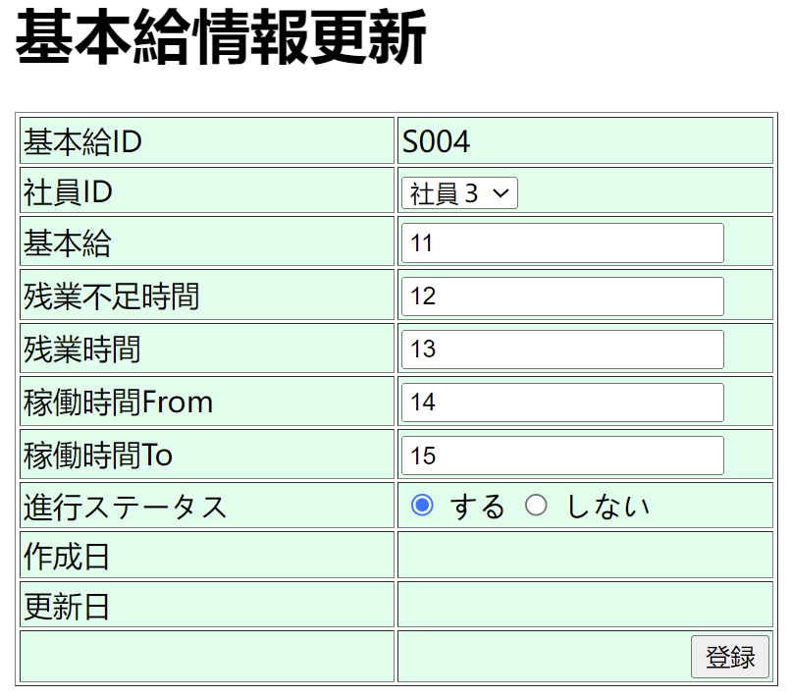
NO17 | 新規追加

